Estadísticas
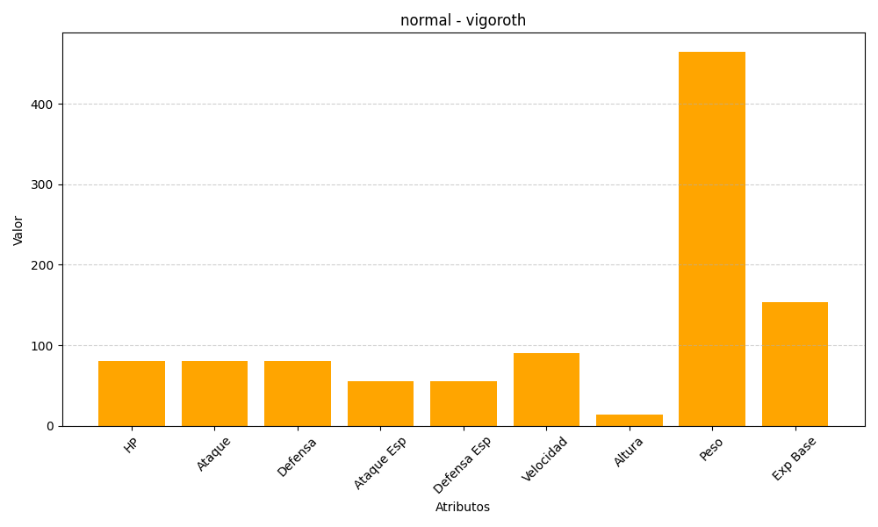
ID | Nombre | Tipo | HP | Ataque | Defensa | Ataque Especial | Defensa Especial | Velocidad | Altura | Peso | Experiencia Base
288 | vigoroth | normal | 80 | 80 | 80 | 55 | 55 | 90 | 14 | 465 | 154

